Hoja1
Dirección IP privada:
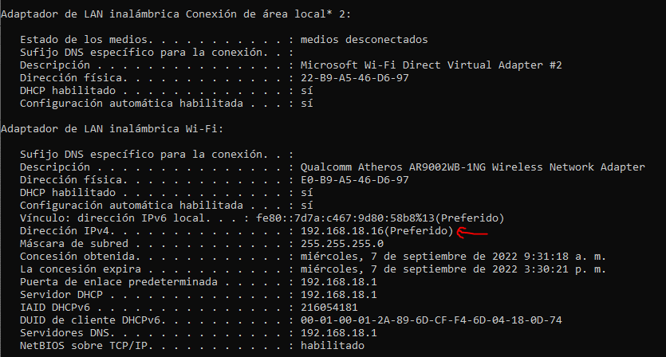

Dirección MAC
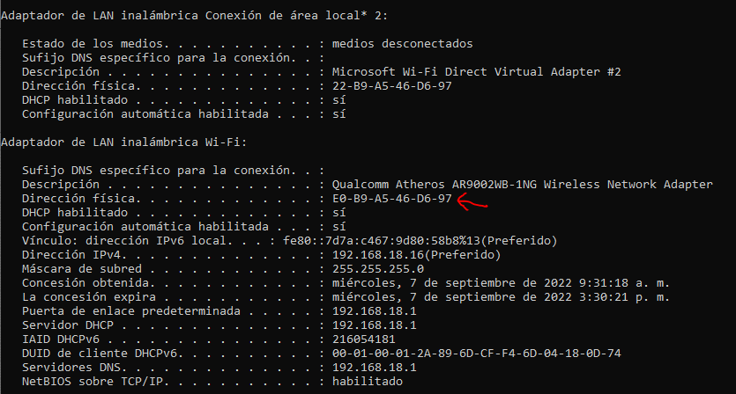

Máscara de sub red:
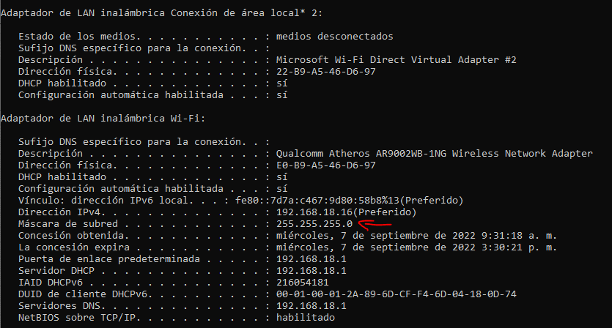

IP Pública
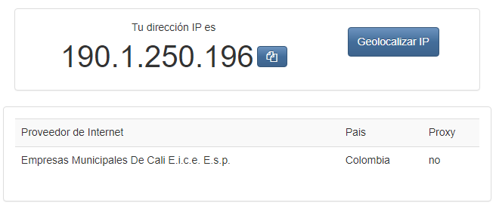

¿ La IP pública y privada de qué clase son ?
IP Privada: Clase C
IP Pública: Clase A

¿ Qué información puedo obtener de la dirección MAC? , vamos a acceder a https://macvendors.com/ y verificar que marca de placa de red tenemos.
AzureWave Technology Inc.

